簡易水道事業
公営企業の抜本的な改革の取組状況（令和5年3月31日時点）
公営企業の抜本的な改革の取組状況（令和5年3月31日時点）

団体名 |  |  |  |  | 業種名 |  |  |  |  | 事業名 |  |  |  |  |  | 施設名

八頭町 |  |  |  |  | 簡易水道事業 |  |  |  |  | ―

実施状況
実施状況

 | 抜本的な改革の取組

 | 事業廃止 | 民営化・ 民間譲渡 |  | 地方独立行政法人への移行 |  | 広域化等 |  | 民間活用 |  |  |  |  |  | 現行の経営 体制を継続

 |  |  |  |  |  |  |  | 指定管理者 制度 | 包括的 民間委託 |  |  | PPP/PFI方式 の活用
 |  |  |  |  |  | ●

抜本的な改革の取組状況
抜本的な改革の取組状況

 | 取組事項 |  |  | （簡易水道事業）広域化等

 |  |  |  |  | （実施類型） |  |  |  | （取組の概要） |  |  |  |  |  | （実施（予定）時期）
 |  |  |  |  | 簡易水道事業統合(市町村内)

 | 実施済

 |  |  |  |  | 簡易水道事業統合 （市町村を越える統合）

 |  |  |  |  |  |  |  |  |  |  |  |  |  |  | 年 |  | 月 | 日

 | 実施予定
 |  |  |  |  | 簡易水道事業統合以外 |  |  |  | 施設の共同 設置・利用 |  | 施設管理の 共同化 |  | 管理の一体化

 |  |  |  |  | （取組の効果額） |  |  |  | （取組の効果額内訳）
 |  |  |  |  |  |  | 百万円(年)

 |  |  |  |  | （取組の概要） |  |  |  | （検討状況・課題）
 | 検討中 |  | ● |  | 鳥取県「水道広域化推進プラン」策定に伴う広域化・共同化検討会等で検討中。 |  |  |  | 鳥取県「水道広域化推進プラン」策定に伴う広域化・共同化検討会等で検討中。

公共下水道
公営企業の抜本的な改革の取組状況（令和5年3月31日時点）
公営企業の抜本的な改革の取組状況（令和5年3月31日時点）

団体名 |  |  |  |  | 業種名 |  |  |  |  |  |  | 事業名 |  |  |  |  |  | 施設名

八頭町 |  |  |  |  | 下水道事業 |  |  |  |  |  |  | 公共下水道

実施状況
実施状況

 | 抜本的な改革の取組

 | 事業廃止 | 民営化・ 民間譲渡 |  | 地方独立行政法人への移行 |  | 広域化等 |  |  | 民間活用 |  |  |  |  |  |  | 現行の経営 体制を継続

 |  |  |  |  |  |  |  |  | 指定管理者 制度 |  | 包括的 民間委託 |  |  | PPP/PFI方式 の活用
 |  |  |  |  |  | ●

抜本的な改革の取組状況
抜本的な改革の取組状況

 | 取組事項 |  |  | （下水道事業）広域化等

 |  |  |  |  | （実施類型） |  |  |  |  |  | （取組の概要） |  |  |  |  |  | （実施（予定）時期）
 | 実施済 |  |  |  | 汚水処理施設の統廃合

 |  |  |  |  | 処理場廃止あり |  | 処理場廃止なし

 |  |  |  |  |  |  |  |  |  |  |  |  |  |  |  |  | 年 |  | 月 | 日

 |  |  |  |  | 公共下水･流域下水の統合 |  | 公共下水同士 の統合 |  |  | 集落排水･公共下水との統合 |  |  | 特環下水と公共下水との統合 |  | その他

 |  |  |  |  | 汚泥処理の 共同化 |  | 維持管理・事務 の共同化 |  |  | 最適な汚水処理施設の選択（最適化）
 | 実施予定

 |  |  |  |  | （取組の効果額） |  |  |  |  |  | （取組の効果額内訳）
 |  |  |  |  |  |  |  | 百万円(年)

 |  |  |  |  | （取組の概要） |  |  |  |  |  | （検討状況・課題）
 | 検討中 |  | ● |  | 公共下水道施設の処理能力に余力があるため、近隣の農業集落排水施設を接続させるとともに、小さな処理施設を廃止し、維持管理費の軽減を図る。 |  |  |  |  |  | 八頭町公共下水道事業計画検討業務により検討中。

特定環境保全公共下水道
公営企業の抜本的な改革の取組状況（令和5年3月31日時点）
公営企業の抜本的な改革の取組状況（令和5年3月31日時点）

団体名 |  |  |  |  | 業種名 |  |  |  |  |  |  | 事業名 |  |  |  |  |  | 施設名

八頭町 |  |  |  |  | 下水道事業 |  |  |  |  |  |  | 特定環境保全公共下水道

実施状況
実施状況

 | 抜本的な改革の取組

 | 事業廃止 | 民営化・ 民間譲渡 |  | 地方独立行政法人への移行 |  | 広域化等 |  |  | 民間活用 |  |  |  |  |  |  | 現行の経営 体制を継続

 |  |  |  |  |  |  |  |  | 指定管理者 制度 |  | 包括的 民間委託 |  |  | PPP/PFI方式 の活用
 |  |  |  |  |  | ●

抜本的な改革の取組状況
抜本的な改革の取組状況

 | 取組事項 |  |  | （下水道事業）広域化等

 |  |  |  |  | （実施類型） |  |  |  |  |  | （取組の概要） |  |  |  |  |  | （実施（予定）時期）
 | 実施済 |  |  |  | 汚水処理施設の統廃合 |  |  |  |  |  | 公共下水道施設の処理能力に余力があるため、近隣の農業集落排水施設を接続させるとともに、小さな処理施設を廃止し、維持管理費の軽減を図るよう八頭町公共下水道事業計画検討業務により検討し、関係集落等への事前説明等を行い了承を得たところである。 |  |  |  |  |  | 令和

 |  |  |  |  | ●
 |  |  |  |  |  |  |  |  |  |  |  |  |  |  |  |  | 7 |  | 4 | 1

 |  |  |  |  | 処理場廃止あり |  | 処理場廃止なし

 |  |  |  |  |  |  | ● |  |  |  |  |  |  |  |  |  | 年 |  | 月 | 日

 |  |  |  |  | 公共下水･流域下水の統合 |  | 公共下水同士 の統合 |  |  | 集落排水･公共下水との統合 |  |  | 特環下水と公共下水との統合 |  | その他

 |  |  |  |  |  |  |  |  |  | ●

 |  |  |  |  | 汚泥処理の 共同化 |  | 維持管理・事務 の共同化 |  |  | 最適な汚水処理施設の選択（最適化）
 | 実施予定 |  | ●

 |  |  |  |  | （取組の効果額） |  |  |  |  |  | （取組の効果額内訳）
 |  |  |  |  | 0 |  |  | 百万円(年) |  |  | 0

 |  |  |  |  | （取組の概要） |  |  |  |  |  | （検討状況・課題）
 | 検討中

小規模集合排水施設
公営企業の抜本的な改革の取組状況（令和5年3月31日時点）
公営企業の抜本的な改革の取組状況（令和5年3月31日時点）

団体名 |  |  |  | 業種名 |  |  |  | 事業名 |  |  | 施設名

八頭町 |  |  |  | 下水道事業 |  |  |  | 小規模集合排水施設

実施状況
実施状況

 | 抜本的な改革の取組

 | 事業廃止 | 民営化・ 民間譲渡 | 地方独立行政法人への移行 |  | 広域化等 | 民間活用 |  |  |  | 現行の経営 体制を継続

 |  |  |  |  |  | 指定管理者 制度 | 包括的 民間委託 |  | PPP/PFI方式 の活用
 |  |  |  |  |  |  |  |  |  | ●

現行の経営体制・手法を継続する理由、今後の方向性
現行の経営体制・手法を継続する理由、今後の方向性

抜本的な改革に取り組まず、現行の経営体制・手法を継続する理由及び現在の経営状況・経営戦略等における中長期的な将来見通しを踏まえた、今後の経営改革の方向性

 | 集落世帯・人口とも少ないため処理区域や施設規模も非常に小さく、隣接処理区との統合も位置的にも費用効果的にも困難であるため。

農業集落排水施設
公営企業の抜本的な改革の取組状況（令和5年3月31日時点）
公営企業の抜本的な改革の取組状況（令和5年3月31日時点）

団体名 |  |  |  |  | 業種名 |  |  |  |  |  |  | 事業名 |  |  |  |  |  | 施設名

八頭町 |  |  |  |  | 下水道事業 |  |  |  |  |  |  | 農業集落排水施設

実施状況
実施状況

 | 抜本的な改革の取組

 | 事業廃止 | 民営化・ 民間譲渡 |  | 地方独立行政法人への移行 |  | 広域化等 |  |  | 民間活用 |  |  |  |  |  |  | 現行の経営 体制を継続

 |  |  |  |  |  |  |  |  | 指定管理者 制度 |  | 包括的 民間委託 |  |  | PPP/PFI方式 の活用
 |  |  |  |  |  | ●

抜本的な改革の取組状況
抜本的な改革の取組状況

 | 取組事項 |  |  | （下水道事業）広域化等

 |  |  |  |  | （実施類型） |  |  |  |  |  | （取組の概要） |  |  |  |  |  | （実施（予定）時期）
 | 実施済 |  | ● |  | 汚水処理施設の統廃合 |  |  |  |  |  | 平成30年度に策定した「処理区統廃合事業計画」に基づき、日下部処理区と安部中央処理区の統廃合を実施した。 |  |  |  |  |  | 令和

 |  |  |  |  | ●
 |  |  |  |  |  |  |  |  |  |  |  |  |  |  |  |  | 3 |  | 3 | 31

 |  |  |  |  | 処理場廃止あり |  | 処理場廃止なし

 |  |  |  |  | ● |  |  |  |  |  |  |  |  |  |  |  | 年 |  | 月 | 日

 |  |  |  |  | 公共下水･流域下水の統合 |  | 公共下水同士 の統合 |  |  | 集落排水･公共下水との統合 |  |  | 特環下水と公共下水との統合 |  | その他

 |  |  |  |  |  |  |  |  |  |  |  |  |  |  | ●

 |  |  |  |  | 汚泥処理の 共同化 |  | 維持管理・事務 の共同化 |  |  | 最適な汚水処理施設の選択（最適化）
 | 実施予定

 |  |  |  |  | （取組の効果額） |  |  |  |  |  | （取組の効果額内訳）
 |  |  |  |  | 0 |  |  | 百万円(年) |  |  | 0

 |  |  |  |  | （取組の概要） |  |  |  |  |  | （検討状況・課題）
 | 検討中

個別排水処理施設
公営企業の抜本的な改革の取組状況（令和5年3月31日時点）
公営企業の抜本的な改革の取組状況（令和5年3月31日時点）

団体名 |  |  |  | 業種名 |  |  |  | 事業名 |  |  | 施設名

八頭町 |  |  |  | 下水道事業 |  |  |  | 個別排水処理施設

実施状況
実施状況

 | 抜本的な改革の取組

 | 事業廃止 | 民営化・ 民間譲渡 | 地方独立行政法人への移行 |  | 広域化等 | 民間活用 |  |  |  | 現行の経営 体制を継続

 |  |  |  |  |  | 指定管理者 制度 | 包括的 民間委託 |  | PPP/PFI方式 の活用
 |  |  |  |  |  |  |  |  |  | ●

現行の経営体制・手法を継続する理由、今後の方向性
現行の経営体制・手法を継続する理由、今後の方向性

抜本的な改革に取り組まず、現行の経営体制・手法を継続する理由及び現在の経営状況・経営戦略等における中長期的な将来見通しを踏まえた、今後の経営改革の方向性

 | 集落世帯・人口とも少なく、隣接処理区との統合も位置的にも費用効果的にも困難であるため。

宅地造成事業
公営企業の抜本的な改革の取組状況（令和5年3月31日時点）
公営企業の抜本的な改革の取組状況（令和5年3月31日時点）

団体名 |  |  |  | 業種名 |  |  |  | 事業名 |  |  | 施設名

八頭町 |  |  |  | 宅地造成事業 |  |  |  | その他造成

実施状況
実施状況

 | 抜本的な改革の取組

 | 事業廃止 | 民営化・ 民間譲渡 | 地方独立行政法人への移行 |  | 広域化等 | 民間活用 |  |  |  | 現行の経営 体制を継続

 |  |  |  |  |  | 指定管理者 制度 | 包括的 民間委託 |  | PPP/PFI方式 の活用
 |  |  |  |  |  |  |  |  |  | ●

現行の経営体制・手法を継続する理由、今後の方向性
現行の経営体制・手法を継続する理由、今後の方向性

抜本的な改革に取り組まず、現行の経営体制・手法を継続する理由及び現在の経営状況・経営戦略等における中長期的な将来見通しを踏まえた、今後の経営改革の方向性

 | 全ての販売用土地が売却済みで、保有する有形固定資産はなく、また、本事業に係る地方債償還に充てるために積み立てている基金をもって、当該地方債の全額を償還することができる状況となっており、経営状況は安定している。 現行の経営体制・手法で健全な事業運営が実施できているため、経営改革の必要性はないと考えている。

作成要領
【作成要領】 | 本ファイルにより作成したものが、ホームページに掲載されます。 次の【手順①～⑦】により、作業をお願いします。

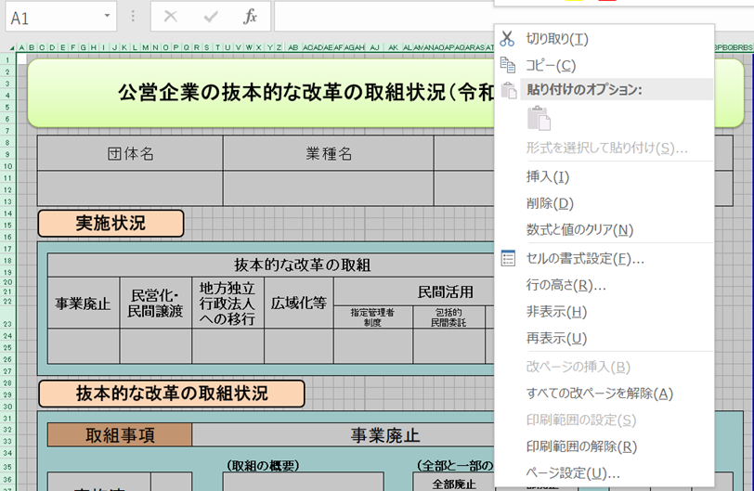
【手順①】 事業ごとに作成した、「調査票.xlsx」ファイルの「公開用シート」を開き、全体をコピーする。

【手順②】 「公開用.xlsx」（本ファイル）の「公開用シート」に貼り付ける。
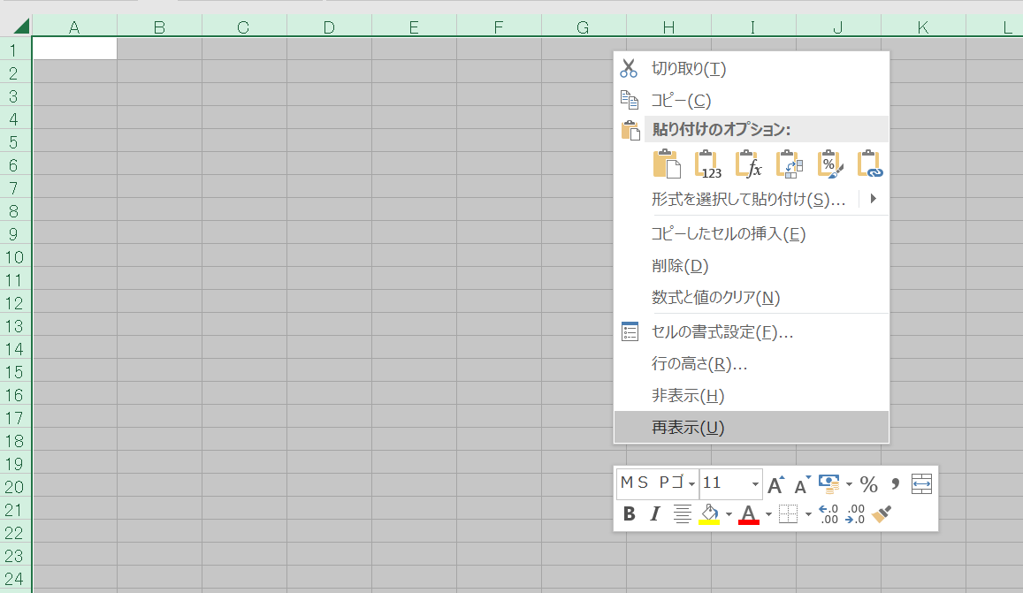

【手順③】 公開用シートに貼り付けたデータについて、再度、全体をコピーする。

【手順④】 コピーしたデータを、「形式を選択して貼り付け」→「値を貼り付け」で、そのまま貼り付ける。
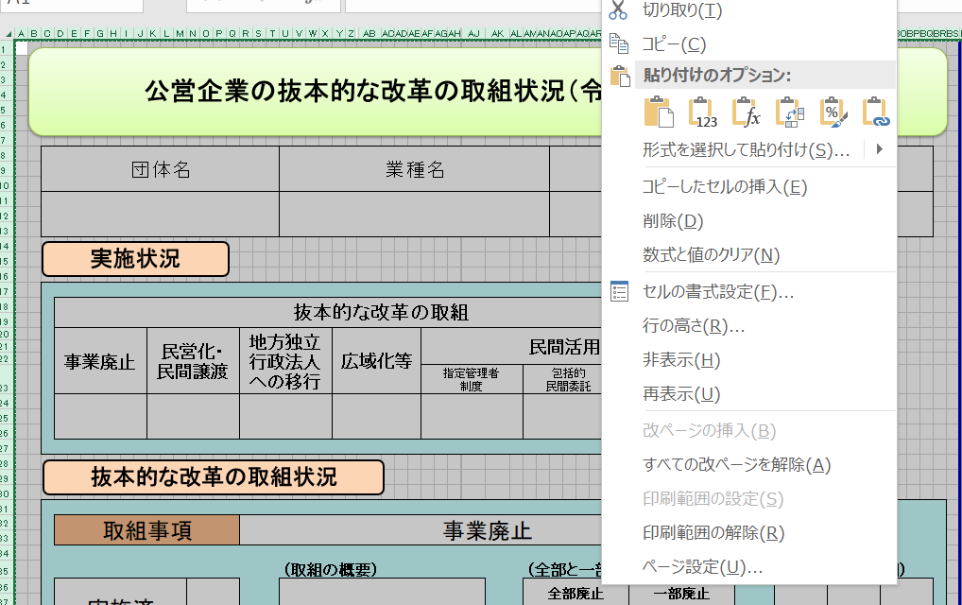

【手順⑤】 「該当の無い取組状況」となっている「行」を、全て削除する。
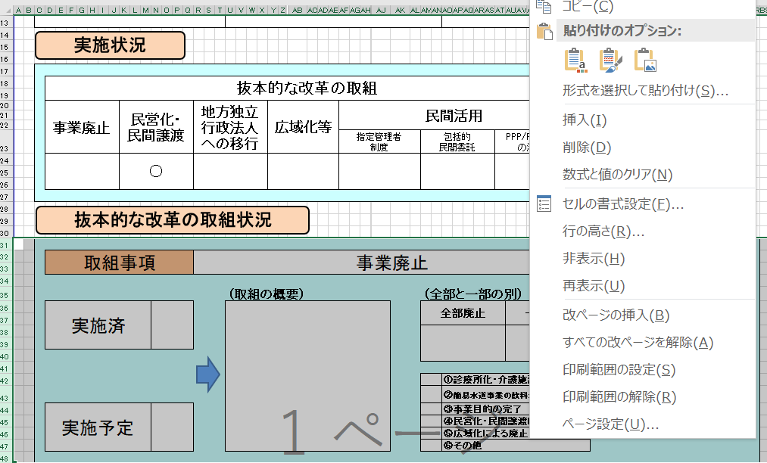

【手順⑥】 セル内に回答が収まらない場合には、適宜、該当行の幅変更を行う。

【手順⑦】 本ファイルの、「作成要領」から「（例３）０項目」までの４つのシートを削除する。

